REGIÕES
COVID-19 NO BRASIL

1578376
TOTAL DE CASOS
535396
CASOS ATIVOS
978615
RECUPERADOS
64365
ÓBITOS

 | Total Acumulado
Casos Ativos | 34%
Recuperados | 62%
Óbitos | 4%
COMPARATIVO ENTRE REGIÕES
PERCENTUAL RELATIVO AO TOTAL DE CASOS
Clique para comparar por Estados

 | SUDESTE | NORDESTE
JAN | 0 | 0
FEV | 1 | 0
MAR | 3406 | 883
ABR | 42498 | 24527
MAI | 187240 | 178752
JUN | 485885 | 480354
JUL | 534698 | 526083
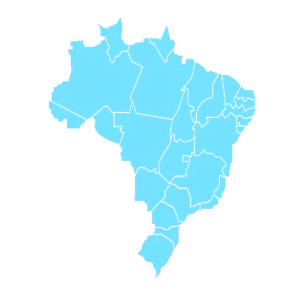

Gráfico Atualizado dia 03/07/2020

Felipe P. Ribeiro

ESTADOS
COVID-19 NO BRASIL

1578376
TOTAL DE CASOS
535396
CASOS ATIVOS
978615
RECUPERADOS
64365
ÓBITOS

RECUPERADOS
ÓBITOS

 | Total Acumulado
Casos Ativos | 34%
Recuperados | 62%
Óbitos | 4%
COMPARATIVO ENTRE ESTADOS
PERCENTUAL RELATIVO AO TOTAL DE CASOS
Clique para voltar para
Regiões

 | SP | RJ
JAN | 0 | 0
FEV | 0 | 0
MAR | 136 | 23
ABR | 2375 | 854
MAI | 7615 | 5344
JUN | 14763 | 10080
JUL | 15694 | 10500

Gráfico Atualizado dia 03/07/2020

Felipe P. Ribeiro

